Sheet1


 |  | 前端问题
 |  | 未改❎
 |  |  | 目前所有的校验都是不包含中文的，输入两个字符可以，两个汉字不行，其他地方也是这样
 |  |  | 可以选择不改，或者把所有校验都改成支持中文

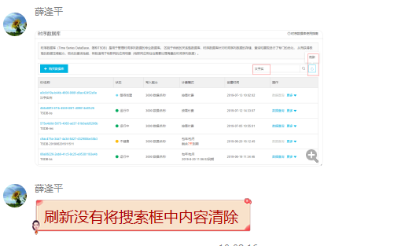

前端问题
已改✅

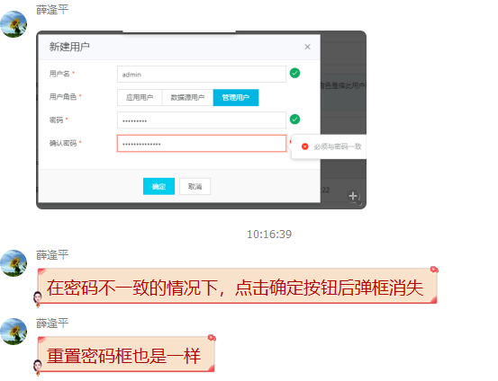

前端问题
已改✅

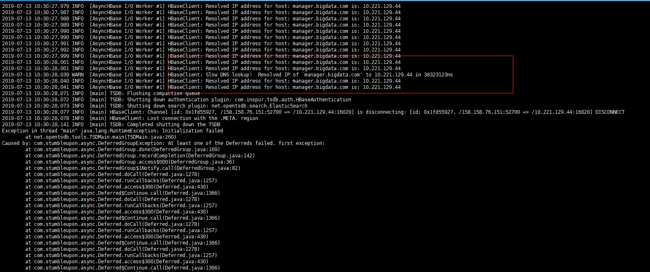

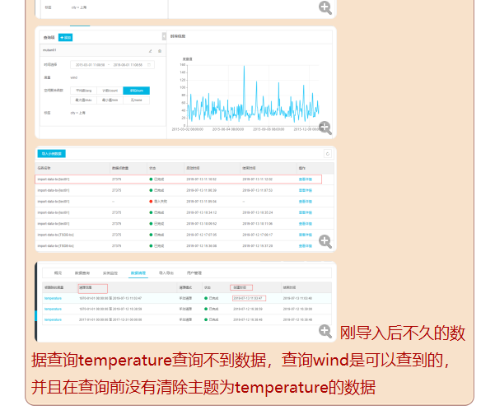

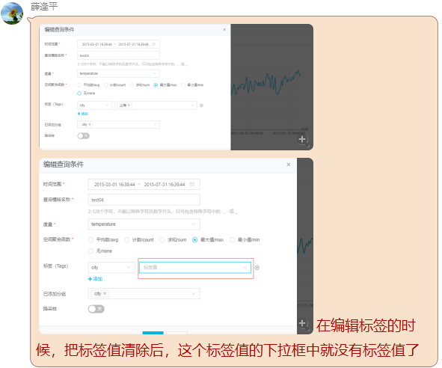
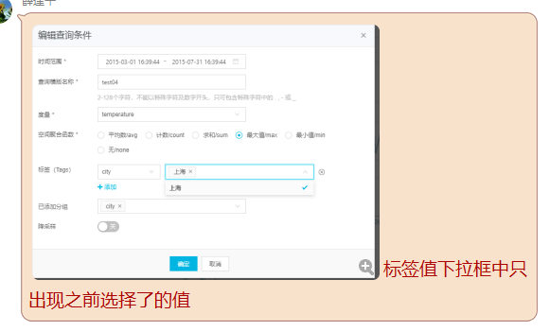

 |  |  |  | 疑似后端问题
 |  |  |  | 未改：解决方法待查❓ => 前端已解决
 |  |  |  | 猜测该问题的原因：
 |  |  |  |  | 获取metrics接口返回的结果为空时，之前已经选择的tag修改时会出现这种情况（es集群出问题）
 |  |  |  |  | 之前自测的时候，在metrics获取正常的情况下不会出现这个问题

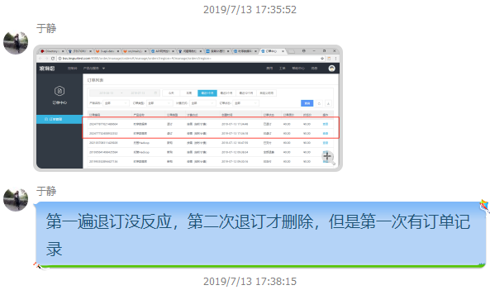



 | 前端问题
 | 未改：解决方法待查❓

